应聘简历
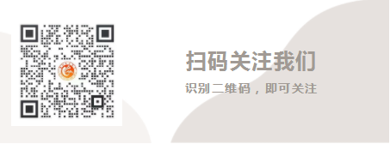
潍坊文昌中学教师应聘简历表（2021）
姓名 |  | 性别 |  | 出生年月 |  |  | 需要1寸照片
政治面貌 |  | 民族 |  | 婚姻状况
身份证号 |  |  |  | 居民户口
职称 |  | 毕业班经验 |  | 联系电话
教师资格证 |  | 发证时间 |  | 证书编号
户口所在地 | 省 市 （区县） 派出所（街道）
现住址 |  |  |  |  | 是否“双一流”院校或学科毕业
教育经历（高中段起） | 时间 |  | 学校名称 |  | 专业或课程 | 学历学位 |  | 是否师范类

工作经历 | 起止年月 |  | 在何地何单位工作 |  |  | 班主任经验（年） | 职务/任教情况

技能证书 /专长

荣誉及自我评价

求职意向

备注： | 1.请将个人求职简历和相关证书扫描件以压缩包形式发至E-mail：wenchang6888@126.com； 2.邮件主题标明：中学（小学）+学科+姓名； 3.可根据个人情况在原有表格的基础上，适当添加模块。

